⑦学校施設開放利用報告書
⑦
 | 定 期 利 用 団 体 学 校 施 設 開 放 利 用 報 告 書
定期利用団体 事務担当者の方へ
①利用翌月５日までに運営委員会事務担当者宛にメールで送付してください。
※ファイル名を「○月 団体名」に変更してください。
※利用をしていない月も提出してください。
②利用の有無をチェックしてください。
③左記表に、利用した「日にち」「区分」「時間」「使用場所」「人数」を記入してください。

 |  |  |  |  |  |  |  |  |  |  |  |  |  | 月分

 |  | 下記の通り |  |  |  |  |  |  |  | 学校を使用しました。
 |  | 今月は |  |  |  |  |  |  |  | 利用はありませんでした。
 | 利用無しの理由 （特別な理由があった場合） |  |  |  |  |  |  |  |  |  |  |  |  | のため

 | 利用団体名 |  |  |  |  |  |  |  |  | 利用団体 事務担当者氏名

 | ●使用報告
 | 日 | 曜 | 区分 |  |  | 使用時間 |  |  | 体育館 | 校庭 | 格技場 | その他 | 人数 | 開放時の状況 ・ 気付いたこと等記録
 |  |  | 午前 | 午後 | 夜間

学校施設開放運営委員会 事務担当者の方へ
①各定期利用団体から報告書が提出されたら
提出された報告書をコピーし、一つのファイルにまとめてください。
その際、シートには１団体１シート団体名をご入力ください。
②エクセルファイルの名前を
「学校名 定期利用団体利用報告書 〇月分」とし、スポーツ課及び学校へメールで送ってください。
このシートの２シート目に一つのシートに全団体分をまとめる方法の一例を
掲載しておりますのでご参照ください。
例： | 15 | 水 |  |  | ○ | 17:00:00 | - | 19:00:00 | ○ |  |  |  | 30 | 何かあれば記載してください。
 |  |  |  |  |  |  | -
 |  |  |  |  |  |  | -
 |  |  |  |  |  |  | -
 |  |  |  |  |  |  | -
 |  |  |  |  |  |  | -
 |  |  |  |  |  |  | -
 |  |  |  |  |  |  | -
 |  |  |  |  |  |  | -
 |  |  |  |  |  |  | -
 |  |  |  |  |  |  | -
 |  |  |  |  |  |  | -
 |  |  |  |  |  |  | -
 |  |  |  |  |  |  | -
 |  |  |  |  |  |  | -
 |  |  |  |  |  |  | -

シートを一つにまとめる方法
全団体のエクセルファイルを一つにまとめる方法の一例（他の操作の仕方でも構いません）

①

 | ・ | メールで届いた各団体のエクセルファイルを
 |  | 任意のフォルダにまとめる

②

 | ・ | フォルダ内に新規エクセルファイルを作成
 |  | ⇒タイトルを「〇月_○○小」のようにする

タイトルを「〇月_○○小」のようにする

③
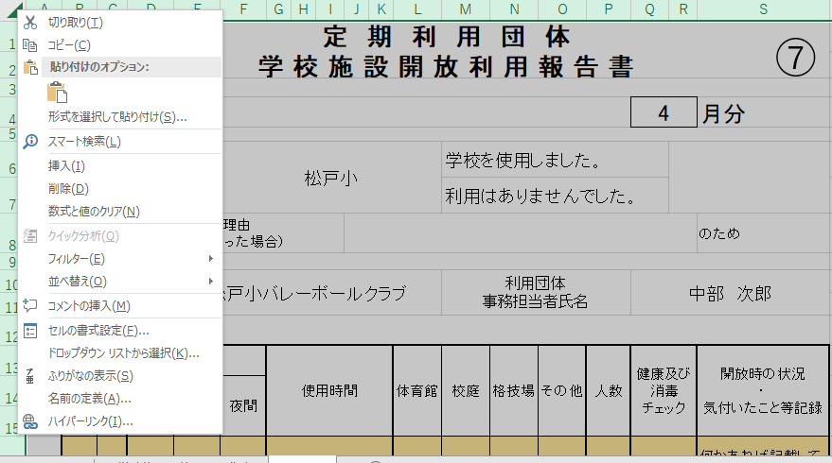
 | ・ | メールで届いた各団体のエクセルファイルを開き、
 |  | シートをすべて選択し、コピーする

この部分を右クリックしてください

④
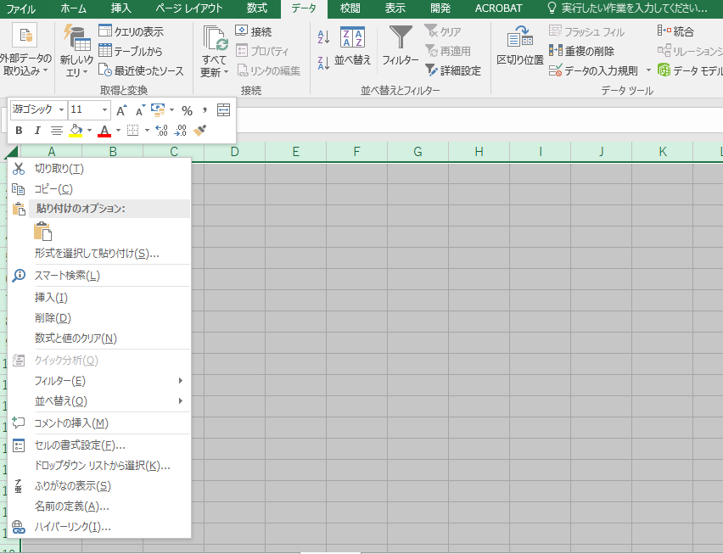
 | ・ | ②で作成したエクセルファイルに
 |  | ③でコピーしたものを貼り付ける

この部分を右クリックしてください

⑤
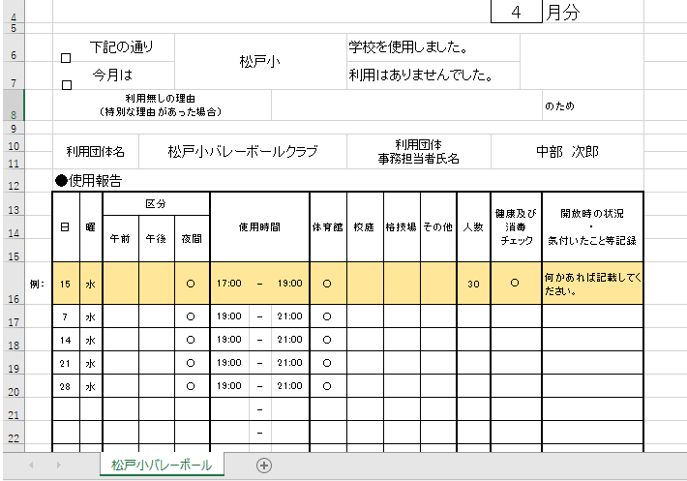
 | ・ | シート見出しを団体名に変更する

この部分をダブルクリックして、シート名を団体名に変更してください

⑥
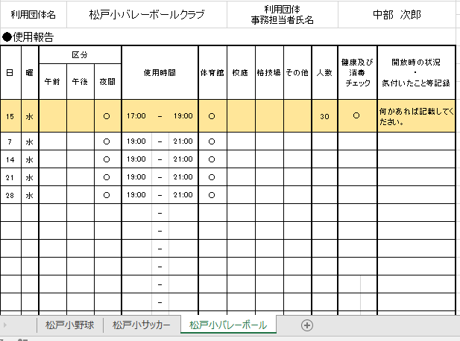
 | ・ | ③～⑤を全団体分繰り返し行い、全団体分を
 |  | エクセルファイルにまとめる

 | ・ | まとめたエクセルファイルをスポーツ課及び
 |  | 学校へメールで提出する

この部分に全団体のシートを作成してください

